応募方法のご案内
そらべあスマイルプロジェクト 応募方法のご案内

そらべあスマイルプロジェクトの応募方法をご案内いたします。

【応募要項】

１．応募書類
必要書類は、応募条件確認表（様式1）、応募申込書（様式2-1から2-5）、アンケートとなります。
各シートに必要事項をご記入・入力してください。
※記入漏れ、応募に必要な書類の不足は、ご応募を受付られない場合がございます。

２．選考結果
選考結果は、当選園の決定後、全ての応募園にメールでご連絡いたします。
なお、審査評価に関する個別照会は行っておりませんのでご了承ください。

３．その他
応募に関するご不明な点は、下記の事務局までお問合せください。
そらべあ基金事務局 03-3504-8166
平日10時～18時

キリトリ
郵送でご応募いただく場合には、下記ラベルをご利用いただくと便利です。

 | 〒105-0004
 | 東京都港区新橋2-5-6大村ビル8階
 | NPO法人そらべあ基金
 | 第 基 そらべあスマイルプロジェクト応募書類在中

 | 貴園名
 | 住所

 | 御担当者名

応募申込書2-3
 |  |  |  |  |  |  |  |  |  |  | (様式2-3）

そらべあスマイルプロジェクト応募申込書

貴園の電気契約の確認のため、「電気ご使用量のお知らせ」や「電気料金請求書」を用意の上で記載をお願いします。１つ以上の契約がある場合には、本様式2-3をコピーしてご提出ください。
電気ご使用量・電気料金請求書のお知らせ 見本
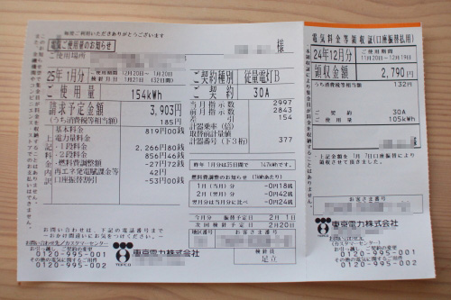

1.低圧電力/高圧電力のいずれかに「〇」をつけ、詳細をご記入ください。
電 力 契 約 | 〇 | 低圧電力
 |  | （各社で契約名が異なります。例：従量電灯A,B,C、スタンダードS,L、低圧電力、動力、 スマートビジネスなどの契約）
 |  | 契約種別・プラン名：
 | 〇 | 高圧電力（応募資格は契約電力量が99kW以上）
 |  | （貴敷地内にキュービクル（高圧受電設備）が設置されており、変電所からきた6600Vの 高圧電力を100Vや200Vに降圧して貴施設で使用する契約）
 |  | 契約種別： |  |  |  |  |  | 契約電力量（単位) |  |  | ( ）
2.直近12カ月（わかる範囲で）の電力使用量(kWh)をご記入ください。
月 | 月 | 月 | 月 | 月 | 月 | 月 | 月 | 月 | 月 | 月 | 月 | 年間合計
 |  |  |  |  |  |  |  |  |  |  |  | 0

「電気ご使用量のお知らせ」または「電気料金請求書」 直近2ヶ月分のり付け

メールでのご応募は、上記の部分がわかるように写真画像を添付してください
郵送でのご応募は、原本またはコピーをのり付けして添付してください

ご記入漏れが無いようにお願いします。

応募申込書2-4
 |  |  |  | (様式2-4）

そらべあスマイルプロジェクト応募申込書
 |  |  | 施設の建物・屋根

設置を希望する屋根の写真をご用意いただき、添付してください。
①敷地内全体が見渡せる写真 ②園舎の全ての屋根接写写真（素材） ③園舎の全ての屋根全景写真

屋根写真は応募書類の「2-3応募写真（屋根）サンプルPDF」を参考にご確認ください。
写真サンプル一例
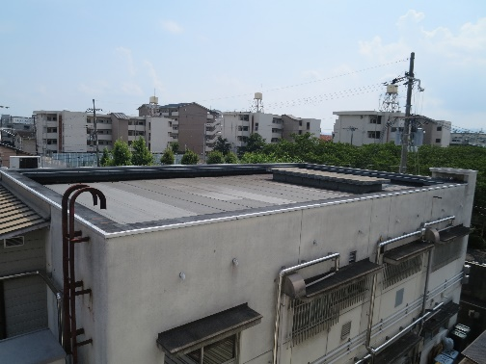
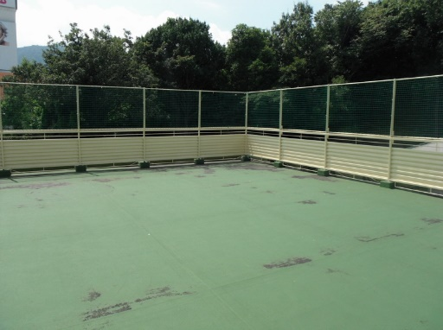

設置建屋の築年数をご記入ください
築年数 | 年 | 耐震補強工事 | 年実施 | ・未実施
屋根のリフォームを行いましたか？（塗り替え含む）
リフォーム歴 | あり | 年実施 | なし

のり付け

メールでのご応募は、上記のように撮影した写真画像を添付してください
郵送でのご応募は、原本またはコピーをのり付けして添付してください 貼りきらない場合は、複数用紙に添付していただいてかまいません

ご記入漏れが無いようにお願いします。

